关系图
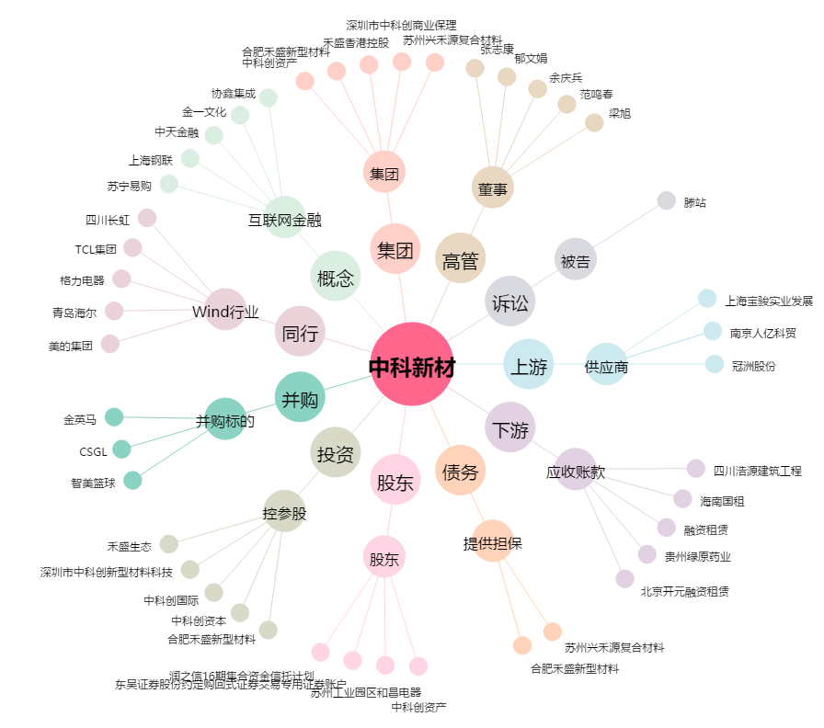
中科新材[002290.SZ] - 关系概览图

